상품제안서
엑스트라 볼트-S15 고속충전 보조배터리 | 상품코드: S37477

 |  |  |  |  |  |  | 02-713-8555 | www.synergygift.co.kr
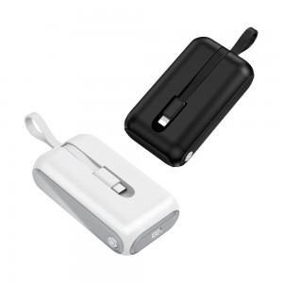 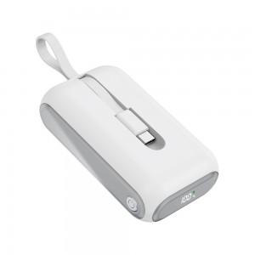 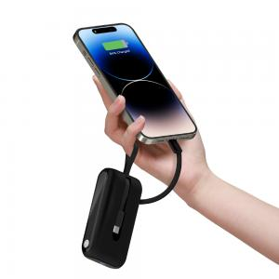

【상세/제작정보】 | <p>- 10 센티미터도 안되는 초미니 사이즈인데 초고속 충전이 되는 보조배터리</p><p>- 10000mAh 의 대용량에 갤럭시, 아이폰, 5핀 충전 모두 가능한 만능 초고속 배터리</p><p>- 답답한 보조배터리는 싫어!!!! 디지털 LED 화면으로 배터리의 현재상태를 정확히 알수 있어요</p><p>- 위험한 배터리는 싫어!!! 과충전, 과방전 ,과전류 과열 모두를 보호하는 스마트칩 내장</p><p>- 국내 안전인증을 모두 충족한 안전한 배터리</p><p>- 케이블이 배터리에 일체형으로 달려있어 케이블을 따로 챙기지 않아도 되요</p>

【인쇄/포장옵션】 | 실크, 레이저 / 포장지포장

【공급단가】 | 수량 | 30~ | 100~ | 500~ | 1,000~ | 2,000~
*VAT별도 | 단가 | 19,020원 | 18,310원 | 17,610원 | 16,900원 | 16,480원

【상품 URL】 | https://www.synergygift.co.kr:443/src/goods_detail.php?gdno=37477

